Ajuste das Válvulas e Posição
 | VAP 10 | VAP 20 |  | VAP 30 | VAP 40
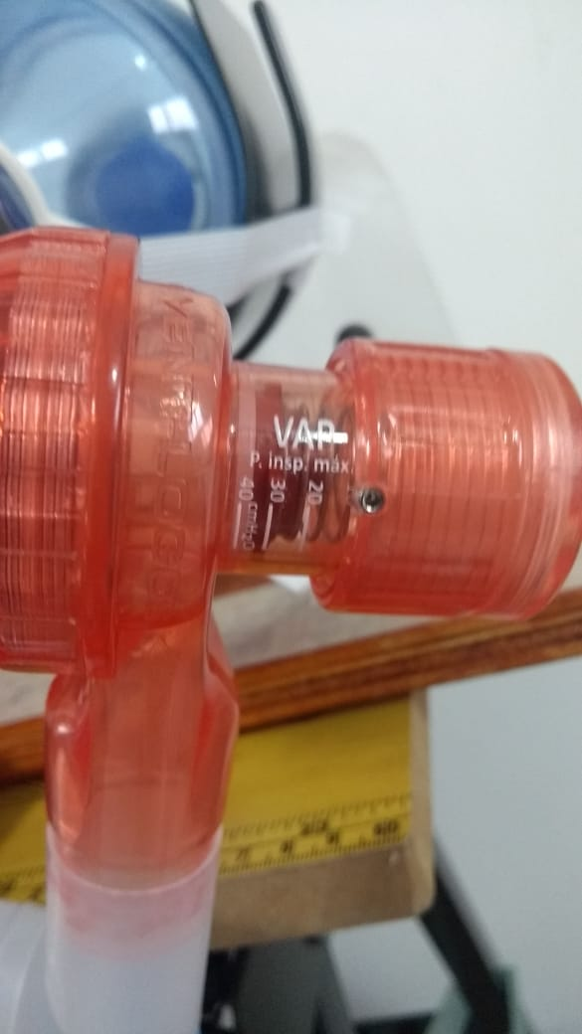
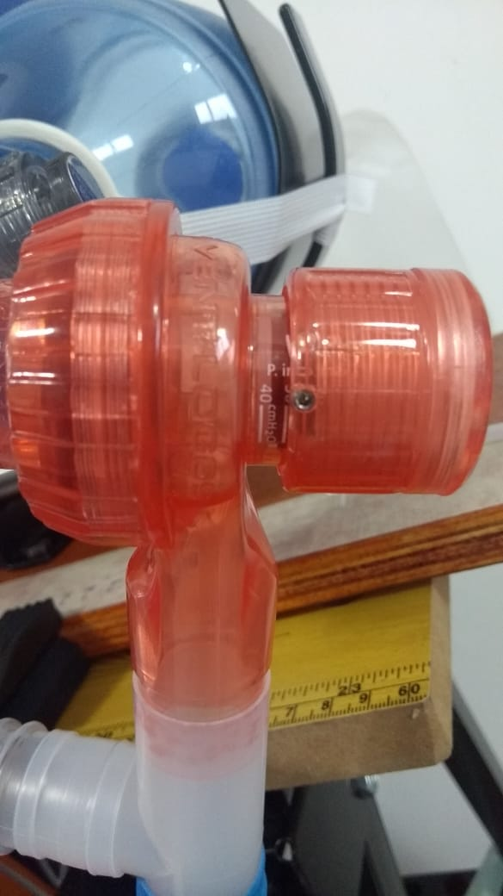
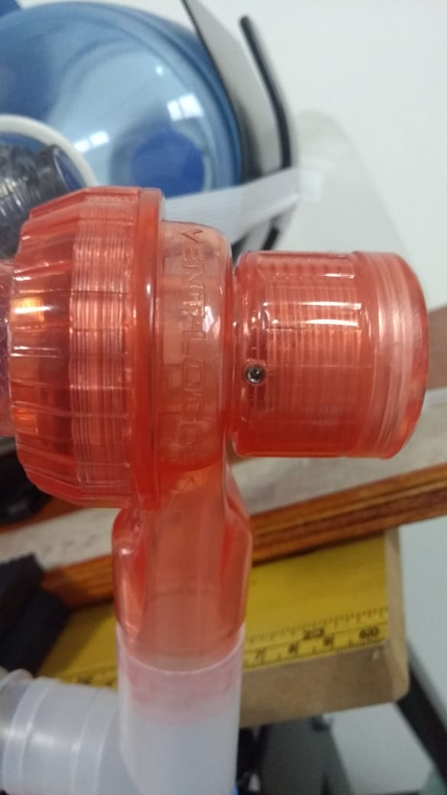
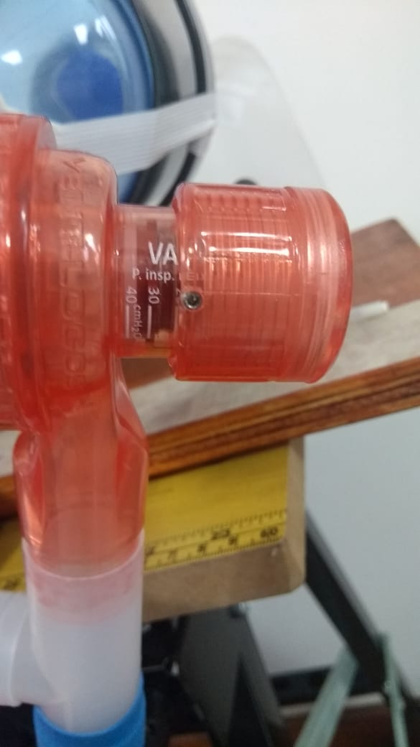

Parafuso sobre o número

 | PEEP 5 | PEEP 10 |  | PEEP 15 | PEEP 20
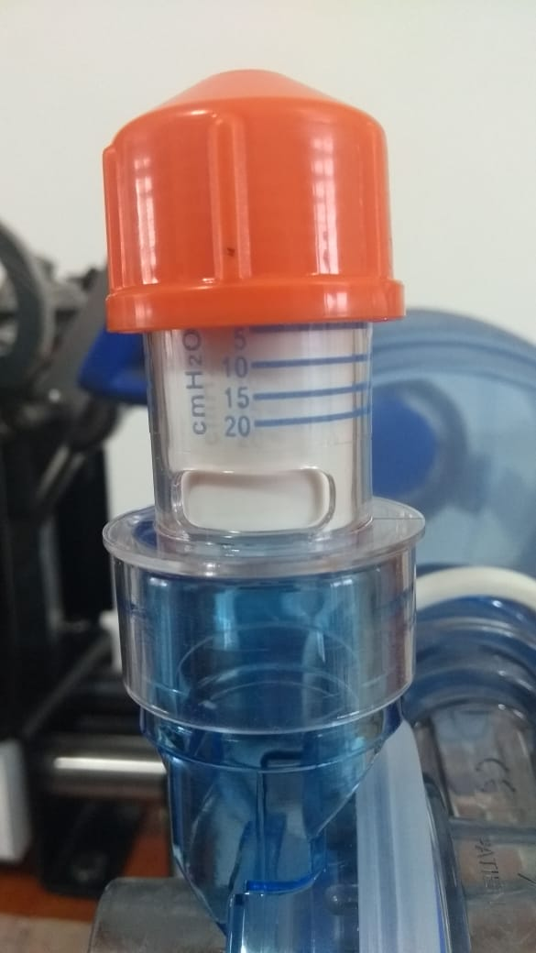
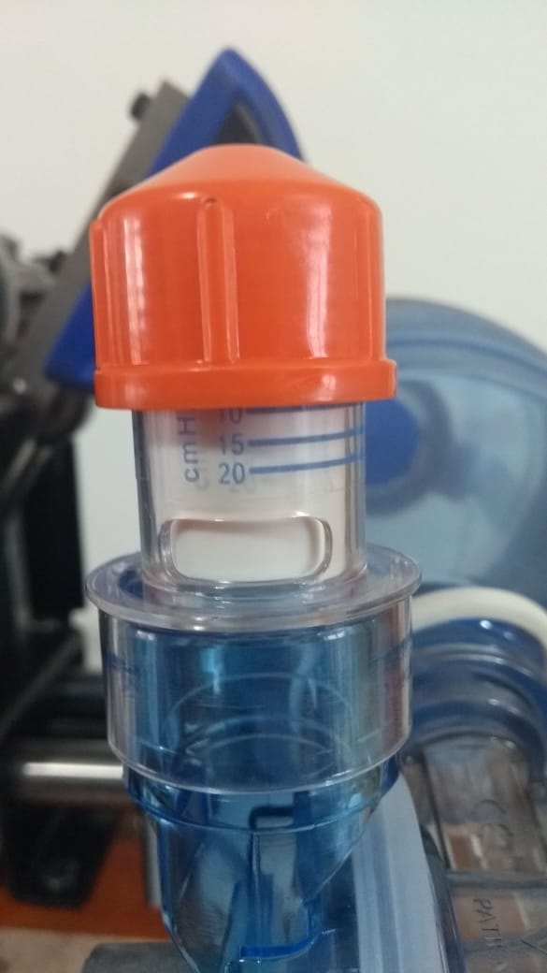
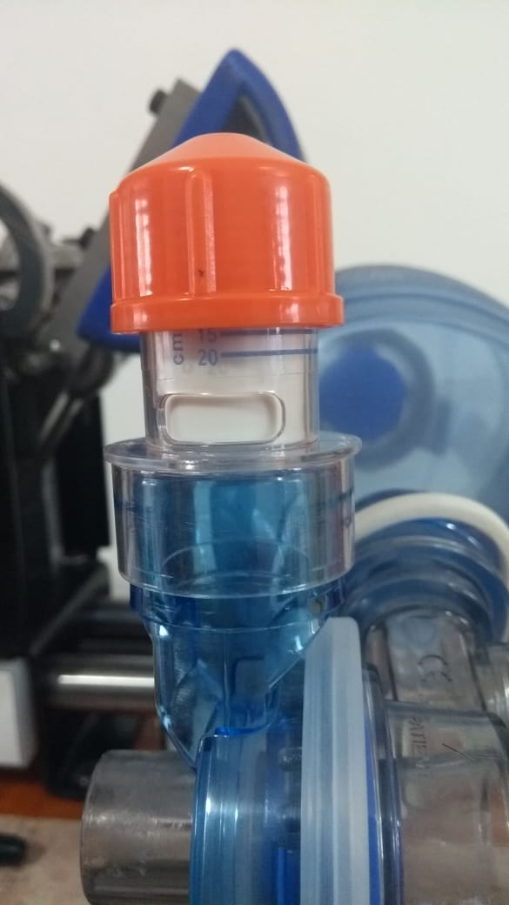
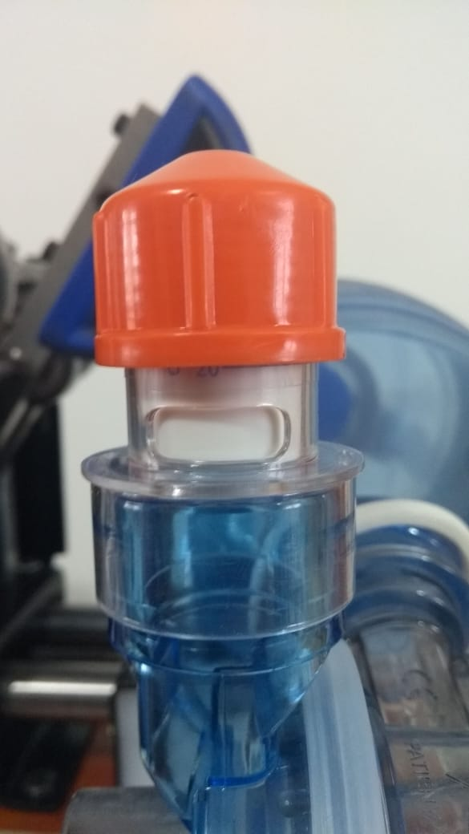

Ressalto sobre o número

Posição 1 |  |  | Posição 2 |  | Posição 3
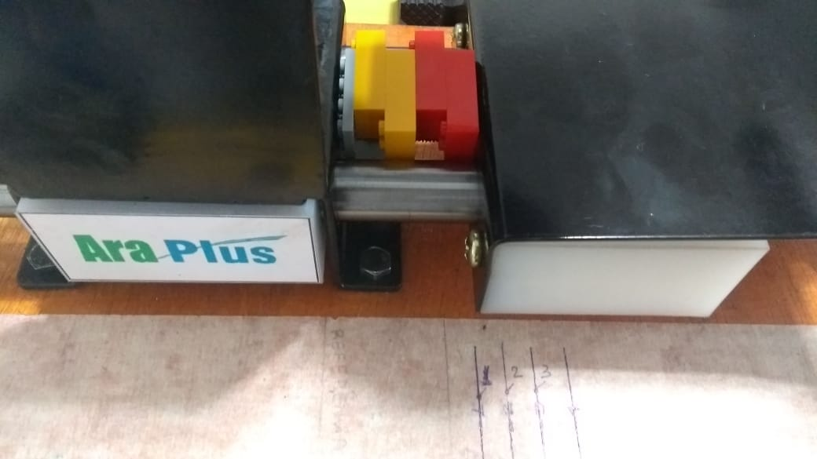
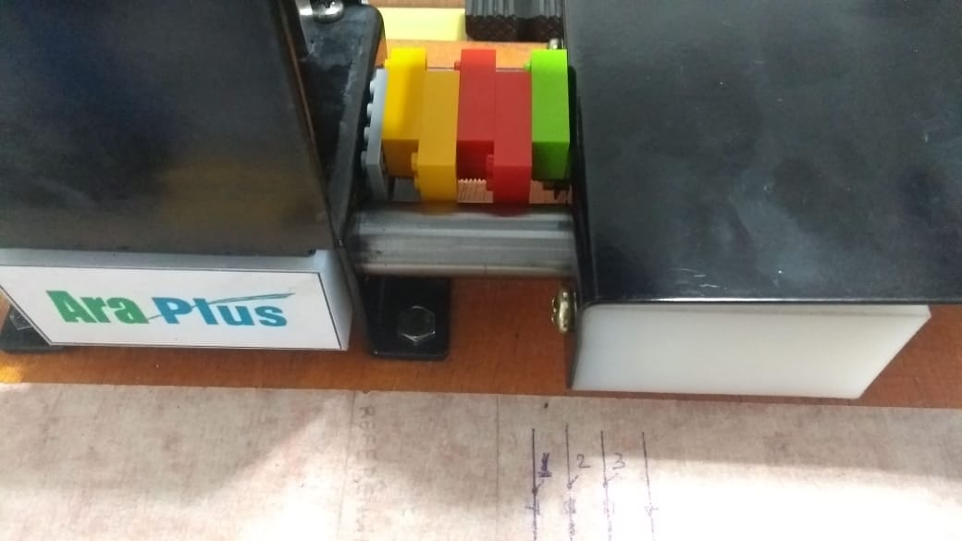
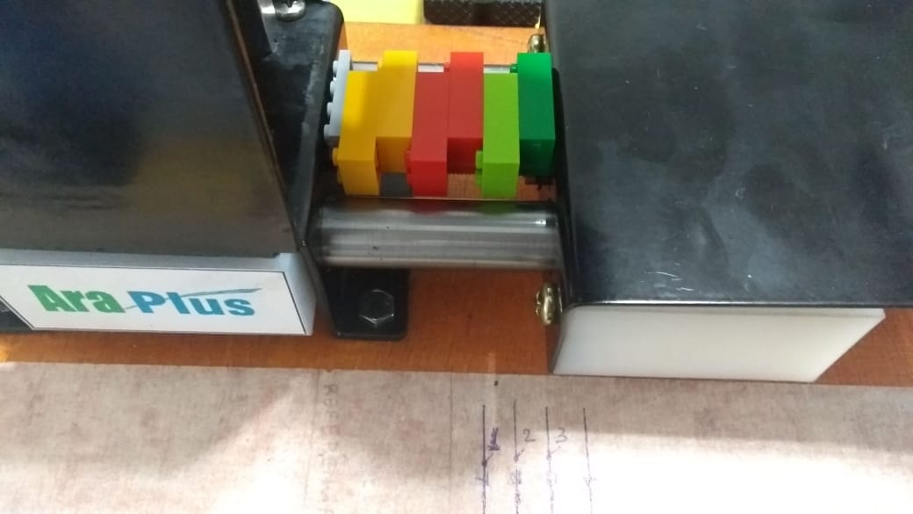

4 Legos = 43,5 mm |  |  | 5 Legos = 53 mm |  | 6 Legos = 62,5 mm

